(参考)記載要項
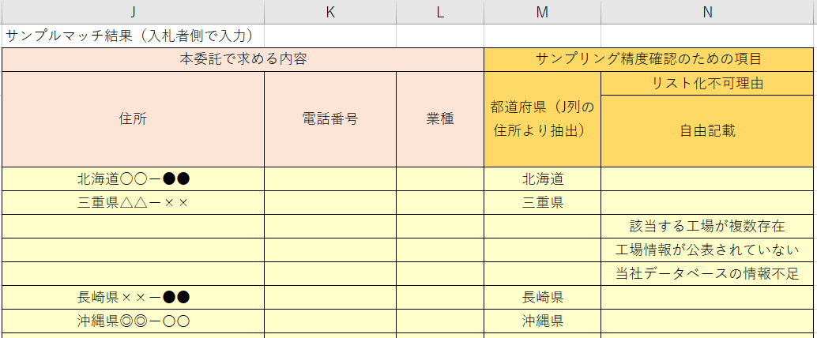
セル背景色の分類
 | ：薄黄色。入札者側で記載いただく箇所です。
 | ：水色。計算のために当機関が入力した数式、値が入っています。変更しないでください。
 | ：白。既定値が入っています。変更しないでください。

記載要項
 | B~H列の情報をもとに、委託時の手法を用いた結果からJ～M列を記載してください。
 | J列：「エネルギー管理指定工場等名」に該当する住所
 | K列：「エネルギー管理指定工場等名」に該当する電話番号
 | L列：「エネルギー管理指定工場等名」に該当する業種（事業者名称に該当する業種でも可）
 | M列：J列から都道府県を抽出して記載してください。H列と一致することを入札時の精度として確認します。
 | N列：住所が割り出せなかった理由を記載してください。このときJ～L列は空白にしてください。
 | ※U５セルの入札適合を確認したうえで入札してください。

入札後の当機関による精度確認
 | 入札時は簡易的な確認として、M列の都道府県がH列と一致する精度を算出しています。実際にはJ列の住所が一致していることを求めます。ただし、リスト化できなかった事業者について、当機関が合理的と認めた場合は精度算定の対象外とします。 入札後に当機関担当により以下の検証を行う場合があります。その結果基準精度75％を満たさないこととなった場合は入札取り消しとします。
 | ・J列に記載された住所が公表情報と誤りが無いか。誤りがあった場合は、不一致として精度を算定し直します。
 | ・N列の記載が、リスト化不可能である合理的な理由と認められる場合は、精度の対象外として算定し直します。（例えば1件に対して精度の対象外と認めた場合、残りの99件で精度を算定することとします）合理的と認める理由は例えば以下のようなケースを想定しています。 〇元情報に該当する事業所が複数あり、一意に特定することが不可能。 〇事業所の情報が外部秘とされている。

